Sheet1
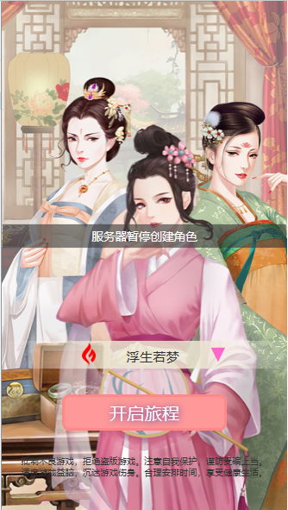
登录界面

1 | 界面说明
 |  | 图1 |  | 图2 | 图3

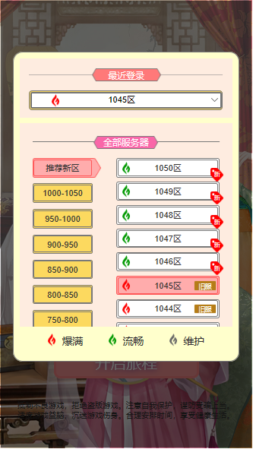
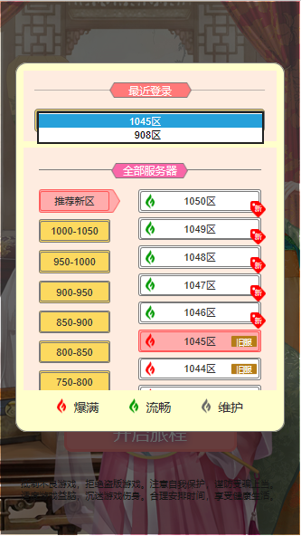

3

4
6
9
5

7
1

2
8

 | 序号 | 名称 | 操作说明 | 显示说明 | 修改备注
 | 1 | 服务器信息 | 单击，弹出服务器选择弹窗（图2） | 显示服务器状态图标，服务器名称，可操作提示图标
 | 2 | 开始按钮 | 单击，进入游戏主界面
 | 3 | 最近登录列表下拉栏 | 单击，展开下拉列表（图3）
 | 4 | 分区列表 | 上下拖动列表
 | 5 | 分区选中状态 |  | 分区选中状态颜色标识
 | 6 | 区服列表 | 上下拖动列表
 | 7 | 区服选中状态 | 单击，选中区服为目标登陆服并关闭弹窗。 | 区服选中状态颜色标识 区服选项显示区服名称、区服状态、区服新旧（状态及新旧由运营后台控制）
 | 8 | 区服状态说明 |  | 显示区服3种状态图标区别
 | 9 | 分区列表选项 | 单击，列表选项，选中区服为目标登陆服并关闭弹窗。 | 显示该账号下创建过角色的区服列表

2 | 异常提示信息

 | 2.1 | 维护提示

 |  | 选中区服处于维护状态时，点击【开启旅程】，界面正在弹出提示信息“服务器正在维护”，3秒后向上淡出

 | 2.2 | 限制注册提示

 |  | 选中区服后台关闭注册时，如果玩家在该服务器未创建角色，点击【开启旅程】，界面正在弹出提示信息“服务器暂停创建角色”，3秒后向上淡出

 | 2.3 | 提示信息示意图

